修改
宁波品秀美容科技有限公司 宁波高新区江南路1528号高新科技广场2号楼10楼 电话：0574-27889688 传真：0574-27889655 sales@hair-brushes.com lucky@jsiu.com
订单
供货商： | XX印刷厂 |  |  |  | 订单号 | factory-4
电话： |  |  |  |  | 日期 | 2025年12月30日
联系人： | XX印刷厂 |  |  |  | 订单安排人 | 郑遥杰
产品编号 | 产品图片 | 描述 | 数量/个 | 单价 | 金额 | 包装方式
EEHB-NBB-3 | 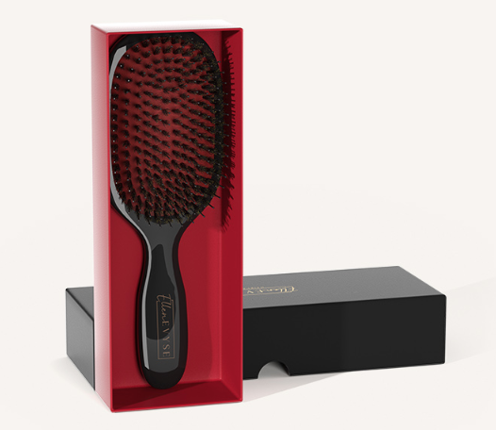 | 猪鬃红色胶皮天地盖礼盒，盖子logo烫金，表面磨砂材质 | 1 | 3.03
TZ | [图片未找到] [图片未找到] | 圆形品牌logo贴纸 | 1 | 0.05 |  | 散货
ST1122-4 | [图片未找到] [图片未找到] | 猪鬃木纹天地盖礼盒，盖子logo烫金，表面磨砂材质 | 1 | 2.93

 | 以上价格含税运含包装
进仓地址： | 瑾秀地址：浙江宁波市余姚市陆埠镇五马工业区创利西路 15 号 多多 15258337865
付款方式: | 款到发货 |  |  |  | 色卡 | Logo
交货时间: | 7天
箱规:
产前确认样:
出货样:
注意事项:
备注:打样2套,含税运

 | 宁波品秀美容科技有限公司 |  |  | XX印刷厂
 | ---------------------- |  |  | ----------------------

